Matrix
Mymarket | ( платформа, на которой вы можете легко покупать или продавать товары и услуги. Приложение предлагает широкий спектр услуг доставки и способов оплаты)
GEO- |  | Грузия
ЦА - |  | 3+ -минимальный порог возраста. 18+ - минимальный порог возраста для размещения объявлеий.
Версионность - |  | 1.0.38
Min. Requirements - |  | Android 5.0 и выше, iOS 10.0 и выше, macOS 11.0 и выше

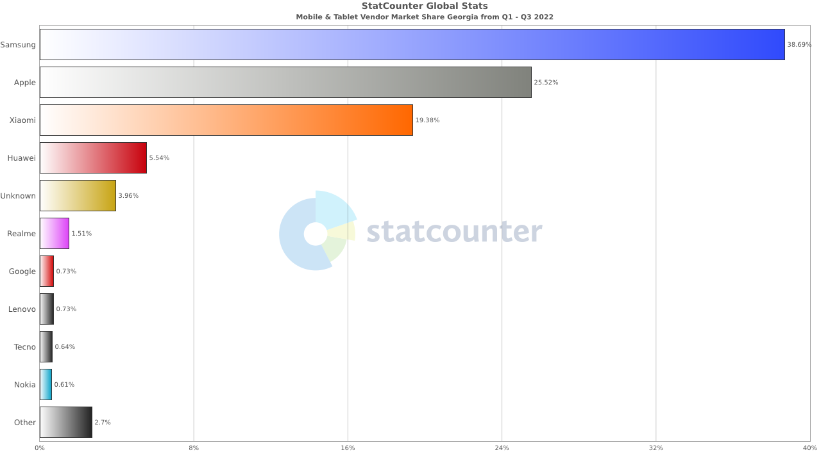
Рис. 1
 |  |  |  |  | На Рис. 1 указаны соотношение самых популярных вендоров мобильных устройств и планшетов в Грузии за период - январь 2022-сентябрь 2022

 |  |  |  |  | Выводы:
 |  |  |  |  | 1. В матрицу по Андройд устройствам следует добавлять устройства компаний Samsung, Xiaomi, Huawei, Realmi, Google
 |  |  |  |  | 2. Поскольку Samsung и Xiaomi лидируют в рейтинге, то в матрицу следует добавить по 2 устройства от данных вендоров, по возможности - телефон+ планшет
 |  |  |  |  | 3. Huawei, Realmi и Google будут представлены в матрице одним устройством каждый
 |  |  |  |  | 4. Полезных данных по использованию техники Apple данная таблица не дает

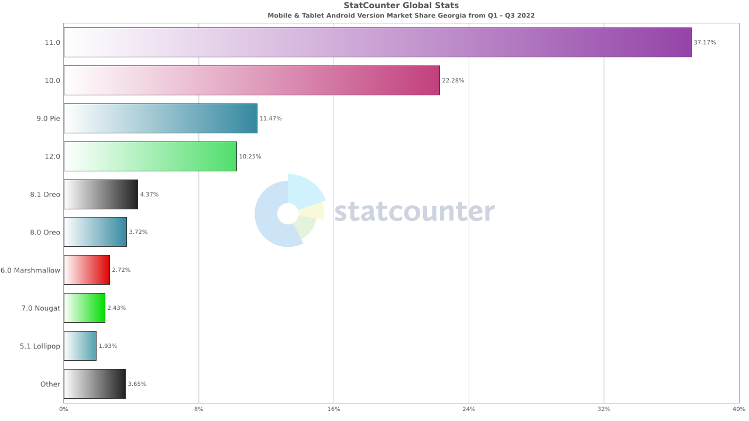
Рис. 2 ( Android)
 |  |  |  |  |  | На Рис. 2 указаны самые популярные версии Android на мобильных устройствах и планшетах за период - январь 2022-сентябрь 2022

 |  |  |  |  |  | Выводы:
 |  |  |  |  |  | 1. Как минимум по 2 устройства в матрице должны быть на Андройд версии 11.0 и 10.0
 |  |  |  |  |  | 2. По одному устройству на Андройд версий 9.0 Pie и 12.0

Матрица Android
Устройство | Разрешение экрана | Тип | Дата выпуска | Android |  | * В процессе создания матрицы используется статистика с маркетплейса zoommer.ge
Samsung Galaxy S20+ | 1440x3200 | Смартфон | 2020, March | 10.0
Samsung SM-X205 Galaxy Tab A8 | 1200x1920 | Планшет | 2022, January | 11.0
Xiaomi 12T 5G | 1220 x 2712 | Телефон | 2022, October | 12.0
Xiaomi Pad 5 | 1600 X 2560 | Планшет | 2021, August | 11.0
Google Pixel 6A 5G | 1080 x 2400 | Смартфон | 2022, July | 12.0
Huawei P40 Lite E | 720 x 1560 | Смартфон | 2020, March | 9.0 Pie
Realme C25Y | 720 x 1600 | Смартфон | 2021, September | 11.0

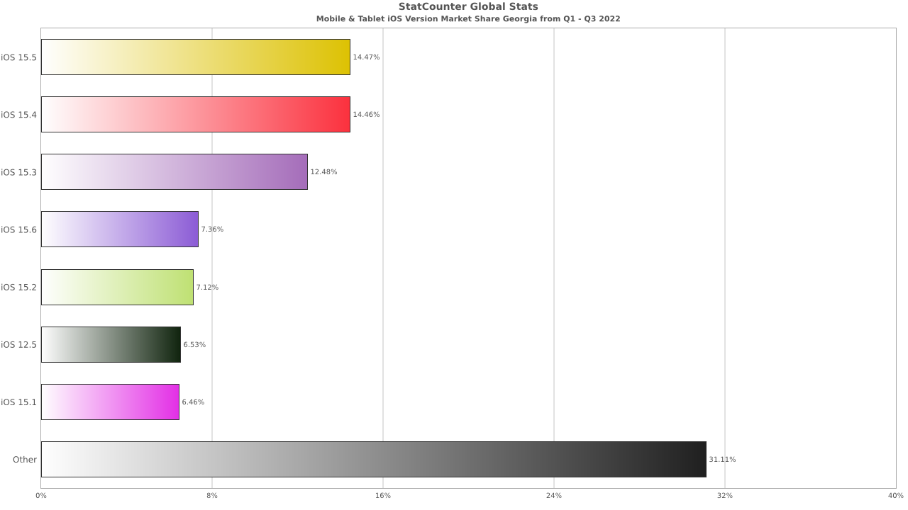
Рис. 3 (iOS)
 |  |  |  |  |  | На Рис. 3 указаны самые популярные версии iOS на мобильных устройствах и планшетах за период - январь 2022-сентябрь 2022

 |  |  |  |  |  | Выводы:
 |  |  |  |  |  | 1. Распределение версий iOS равномерно, поэтому в матрицу добавляем по 1 устройству для каждой версии iOS

Матрица Apple
Устройство | Разрешение экрана | Тип | Дата выпуска | iOS
Apple iPhone XS | 1125X2436 | Смартфон | 2018, September | 12
Apple iPhone 13 Pro | 1170 x 2532 | Смартфон | 2021, September | ver 15.01
Apple iPhone SE 2022 | 750X1334 | Смартфон | 2022, March | ver 15.04
Apple iPad Pro 12.9 2021 5th Gen | 2048 x 2732 | Планшет | 2021, May | iPadOS

